Plan1
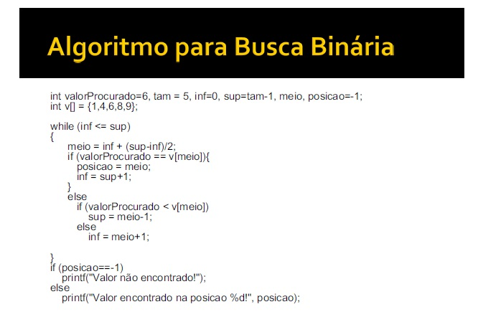
Variáveis |  |  |  |  |  |  | Matrizes
valorProcurado | tam | inf | sup | meio | posicao |  | v[]
6 | 5 | 0 | 4 |  | -1 | <- iterções | {1,4,6,8,9}
6 | 5 | 5 | 4 | 2 | 2

Valor encontrado na posicao 2

valorProcurado | tam | inf | sup | meio | posicao |  | v[]
6 | 20 | 0 | 19 |  | -1 | <- iterções | {1,2,3,4,5,6,7,8,9,10,11,12,13,14,15,16,17,18,19,20}
6 | 20 | 0 | 8 | 9 | -1
6 | 20 | 5 | 8 | 4 | -1
6 | 20 | 5 | 5 | 6 | -1
6 | 20 | 6 | 5 | 5 | 5

Valor encontrado na posicao 5

